SC3201
システム名 |  |  |  | システム種別 |  |  |  |  |  | 詳細設計書 |  |  |  |  | 作成者 |  |  | 作成日 |  | 更新者 | 更新日 | 版数
POSサーバー |  |  |  | POSサーバ |  |  |  |  |  |  |  |  |  |  | DuNT |  |  | 2024-12-09 |  | DuNT | 2024-12-09 | 0.1

機能カテゴリ |  |  | 32_レジ別単品別売上点検 |  |  |  |  |  | 項目 |  |  | 画面設計書 |  |  | SC3201

 | ■初期画面のイメージ

0

1
2
3
4

5
6

7
8

9.1
9.2
9.4
10
11
9.3

 | ■画面項目定義

 | 画面項目ID | 項目 |  | タイプ | I/O | 多言語 | 出力 |  |  |  |  |  |  |  |  | インプット |  |  |  |  | 備考
 |  |  |  |  |  |  | マッピングデータ |  |  |  | 初期値 |  | 表示コントロール | Control enable |  | 必須 | 数字 | 桁 | マッピングデータ
 |  |  |  |  |  |  | API名 | 項目 |  |  |  |  |  |  |  |  |  |  | API名 | 項目
 | 0 | 画面タイトル |  | テキスト | － | ● | － | － |  |  | レジ別単品別売上点検 |  | ー | － |  | － | ー | ー | － | ー | イベントID：SC3201-01
 | 1 | 営業種別（タイトル） |  | テキスト | － | ● | － | － |  |  | 営業種別* |  | ー | ー |  | － | ー | ー | － | ー
 | 2 | 営業種別（値） |  | ラジオボタン | I | ● | － | － |  |  | 速報 |  | 以下の2つオプションがある。 ・速報 ・日報 | 対象店舗が選択された場合は有効になる。 |  | ● | ー | ー | － | ー
 | 3 | 営業日（タイトル） |  | テキスト | － | ● | － | － |  |  | 営業日 |  | ー | ー |  | － | ー | ー | － | ー
 | 4 | 営業日（値） |  | Date picker | I | － | － | － |  |  | 当日 |  | ー | 対象店舗が選択され、営業種別 = 日報の場合に有効になる。 |  | ● | － | ー | － | ー
 | 5 | 表示件数（タイトル） |  | テキスト | ー | ● |  |  |  |  | 表示件数* |  |  | ` |  | － | － | ー | － | ー
 | 6 | 表示件数（値） |  | EditText | I | － | － | － |  |  | － |  | ー | 対象店舗が選択された場合は有効になる。 |  | ● | ● | ー | － | ー | > 0、最大1000
 | 7 | 出力単位（タイトル） |  | テキスト | － | ● | － | － |  |  | 出力単位* |  | ー | ー |  | － | － | ー | － | ー
 | 8 | 出力単位（値） |  | ドロップダウン | I | － | － | － |  |  | 0. 全部で |  | 以下のオプションが含まれている。 0. 全部で 1. 部門 2. 品群 3. 品種 4. 分類 5. 商品 | 対象店舗が選択された場合は有効になる。 |  | － | － | ー | － | ー | イベントID：SC3201-02 階層を選択すると、その階層一覧をロードして項目9に表示する。
 | 9.1 | 階層一覧（値） |  | ドロップダウン | I/O | － | － | － |  |  | 最初のアイテム |  | 項目8で選択されているアイテムが以下の値の場合に表示する。 0. 全部で 1. 部門 2. 品群 3. 品種 4. 分類 | ・対象店舗が選択され、かつ項目8で選択されているアイテムが「0. 全部で」の場合に行が無効になる。 ・対象店舗が選択され、かつ項目8で選択されているアイテムが以下の値である場合に行が有効になる。 1. 部門 2. 品群 3. 品種 4. 分類 |  | － | － | ー | － | ー | イベントID：SC3201-03
 | 9.2 | PLUコード |  | EditText | I/O | － | － | － |  |  | － |  | 項目8で選択されているアイテムが「5. 商品」の場合に表示する。 | 対象店舗が選択された場合は有効になる。 |  | ● | ● | ー | － | ー | イベントID：SC3201-04 最大数字の13桁。フォーカスアウト時に「0」を追加する。
 | 9.3 | 商品検索 |  | ボタン | I | － | － | － |  |  | － |  | 項目8で選択されているアイテムが「5. 商品」の場合に表示する。 | 対象店舗が選択された場合は有効になる。 |  | － | － | ー | － | ー | イベントID：SC3201-05
 | 9.4 | 商品名称 |  | テキスト | O | － | － | － |  |  | － |  | 項目8で選択されているアイテムが「5. 商品」の場合に表示する。 | ー |  | － | － | ー | － | ー
 | 10 | レジNo（タイトル） |  | テキスト | － | ● | － | － |  |  | － |  | ー | ー |  | － | － | ー | － | ー
 | 11 | レジNo（値） |  | ドロップダウン | I/O | － | － | － |  |  | － |  | ー | 対象店舗が選択された場合は有効になる。 |  | － | ● | ー | － | ー | レジ番号一覧

15
17
19
21
23
25
27
29
31
33
35

16
18
20
22
24
26
28
30
32
34
36

14
37

 | ■画面項目定義

 | 画面項目ID | 項目 |  | Type | I/O | 多言語 | 出力 |  |  |  |  |  |  |  |  | インプット |  |  |  |  | 備考
 |  |  |  |  |  |  | マッピングデータ |  |  |  | 初期値 |  | 表示コントロール | Control enable |  | 必須 | 数字 | 桁 | マッピングデータ
 |  |  |  |  |  |  | API名 | 項目 |  |  |  |  |  |  |  |  |  |  | API名 | 項目
 | 14 | 検索 |  | ボタン | I | ● | － | － |  |  | 検索 |  | ー | 対象店舗が選択された場合は有効になる。 |  | － | ー | ー | － | ー | イベントID：SC3201-06
 | 15 | 順位（タイトル） |  | テキスト | － | ● | － | － |  |  | 順位 |  | ー | ー |  | － | ー | ー | － | ー
 | 16 | 順位（値） |  | テキスト | O | － | － | － |  |  | － |  | ー | ー |  | － | ー | ー | － | ー
 | 17 | レジ番号（タイトル） |  | テキスト | － | ● | － | － |  |  | レジ番号 |  | ー | ー |  | － | ー | ー | － | ー
 | 18 | レジ番号（値） |  | テキスト | O | － | － | － |  |  | － |  | ー | ー |  | － | － | ー | － | ー
 | 19 | 商品コード（タイトル） |  | テキスト | － | ● |  |  |  |  | 商品コード▼ |  | ー | ー |  | － | － | ー | － | ー
 | 20 | 商品コード（値） |  | テキスト | O | － | － | － |  |  | － |  | ー | ー |  | － | － | ー | － | ー
 | 21 | PLUコード（タイトル） |  | テキスト | － | ● | － | － |  |  | PLUコード |  | ー | ー |  | － | － | ー | － | ー
 | 22 | PLUコード（値） |  | テキスト | O | － | － | － |  |  | － |  | ー | ー |  | － | － | ー | － | ー
 | 23 | 商品名称（値） |  | テキスト | － | ● | － | － |  |  | 名称 |  | ー | ー |  | － | － | ー | － | ー
 | 24 | 商品名称（タイトル） |  | テキスト | O | － | － | － |  |  | － |  | ー | ー |  | － | － | ー | － | ー
 | 25 | 売上金額（タイトル） |  | テキスト | － | ● | － | － |  |  | 売上金額▼ |  | ー | ー |  | － | － | ー | － | ー
 | 26 | 売上金額（値） |  | テキスト | O | － | － | － |  |  | － |  | ー | ー |  | － | － | ー | － | ー
 | 27 | 売上点数（タイトル） |  | テキスト | － | ● | － | － |  |  | 売上点数▼ |  | ー | ー |  | － | － | ー | － | ー
 | 28 | 売上点数（値） |  | テキスト | O | － | － | － |  |  | － |  | ー | ー |  | － | － | ー | － | ー
 | 29 | PI値（タイトル） |  | テキスト | － | ● | － | － |  |  | PI値 |  | ー | ー |  | － | － | ー | － | ー
 | 30 | PI値（値） |  | テキスト | O | － | － | － |  |  | － |  | ー | ー |  | － | － | ー | － | ー
 | 31 | 値引金額（タイトル） |  | テキスト | － | ● | － | － |  |  | 値引金額 |  | ー | ー |  | － | － | ー | － | ー
 | 32 | 値引金額（値） |  | テキスト | O | － | － | － |  |  | － |  | ー | ー |  | － | － | ー | － | ー
 | 33 | 値引点数（タイトル） |  | テキスト | － | ● | － | － |  |  | 値引点数 |  | ー | ー |  | － | － | ー | － | ー
 | 34 | 値引点数（値） |  | テキスト | O | － | － | － |  |  | － |  | ー | ー |  | － | － | ー | － | ー
 | 35 | 最終売上日付（タイトル） |  | テキスト | － | ● | － | － |  |  | 最終売上日付 |  | ー | ー |  | － | － | ー | － | ー
 | 36 | 最終売上日付（値） |  | テキスト | O | － | － | － |  |  | － |  | ー | ー |  | － | － | ー | － | ー
 | 37 | レジ別時間帯別売上 |  | ボタン | I | ● | － | － |  |  | 最終売上日付 |  | ー | 一覧内で1つのアイテムが選択された場合、有効になる。 |  | － | － | ー | － | ー | イベントID：SC3201-07

MD3201
システム名 |  |  |  | システム種別 |  |  |  |  |  | 詳細設計書 |  |  |  |  | 作成者 |  |  | 作成日 |  | 更新者 | 更新日 | 版数
POSサーバー |  |  |  | POSサーバ |  |  |  |  |  |  |  |  |  |  | DuNT |  |  | 2024-12-09 |  | DuNT | 2024-12-09 | 0.1

機能カテゴリ |  |  | 32_レジ別単品別売上点検 |  |  |  |  |  | 項目 |  |  | 画面設計書 |  |  | MD3201

 | ■商品検索モーダルのイメージ

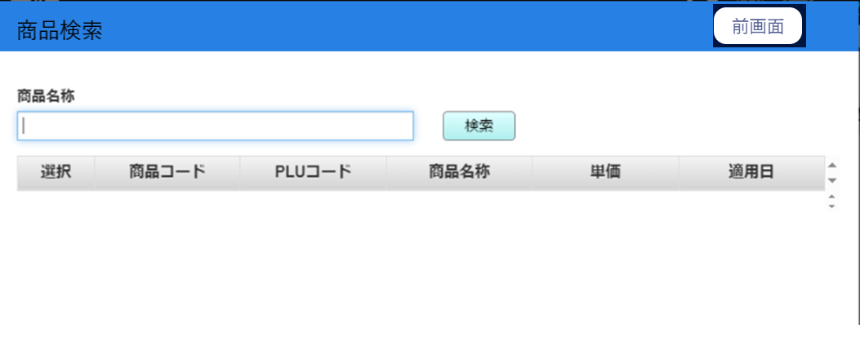
0
16

1

2
3

4
6
8
10
12
14

5
7
9
11
13
15

 | ■画面項目定義

 | 画面項目ID | 項目 |  | タイプ | I/O | 多言語 | 出力 |  |  |  |  |  |  |  |  | インプット |  |  |  |  | 備考
 |  |  |  |  |  |  | マッピングデータ |  |  |  | 初期値 |  | 表示コントロール | Control enable |  | 必須 | 数字 | 桁 | マッピングデータ
 |  |  |  |  |  |  | API名 | 項目 |  |  |  |  |  |  |  |  |  |  | API名 | 項目
 | 0 | 画面タイトル |  | テキスト | － | ● | － | － |  |  | 商品検索 |  | ー | － |  | － | ー | ー | － | ー | イベントID：MD3201-01
 | 1 | 商品名称（タイトル） |  | テキスト | － | ● | － | － |  |  | 商品名称 |  | ー | ー |  | － | ー | ー | － | ー
 | 2 | 商品名称（値） |  | EditText | I | － | － | － |  |  |  |  | ー | デフォルト：有効 |  | － | ー | ー | － | ー | 最大半角50文字、全角25文字
 | 3 | 検索 |  | ボタン | － | ● | － | － |  |  | 検索 |  | ー | ー |  | － | ー | ー | － | ー | イベントID：MD3201-02
 | 4 | 選択（列名） |  | テキスト | I | － | － | － |  |  |  |  | ー | デフォルト：有効 |  | － | － | ー | － | ー
 | 5 | 選択 |  | ボタン | ー | ● |  |  |  |  | 選択 |  | ー | ー |  | － | － | ー | － | ー | イベントID：MD3201-03
 | 6 | 商品コード（列名） |  | テキスト | ー | ● | － | － |  |  | 商品コード |  | ー | ー |  | － | － | ー | － | ー
 | 7 | 商品コード（値） |  | テキスト | O | － | － | － |  |  | － |  | ー | ー |  | － | － | ー | － | ー
 | 8 | PLUコード（列名） |  | テキスト | ー | ● | － | － |  |  | PLUコード |  | ー | ー |  | － | － | ー | － | ー
 | 9 | PLUコード（値） |  | テキスト | O | － | － | － |  |  | － |  | ー | ー |  | － | － | ー | － | ー
 | 10 | 商品名称（列名） |  | テキスト | ー | ● |  |  |  |  | 商品名称 |  | ー | ー |  | － | － | ー | － | ー
 | 11 | 商品名称（値） |  | テキスト | O | － | － | － |  |  | － |  | ー | ー |  | － | － | ー | － | ー
 | 12 | 単価（列名） |  | テキスト | O | ● | － | － |  |  | 単価 |  | ー | ー |  | － | － | ー | － | ー
 | 13 | 単価（値） |  | テキスト | － | － | － | － |  |  | － |  | ー | ー |  | － | － | ー | － | ー
 | 14 | 適用日（列名） |  | テキスト | － | ● | － | － |  |  | － |  | ー | ー |  | － | － | ー | － | ー
 | 15 | 適用日（値） |  | テキスト | I/O | － | － | － |  |  | 適用日 |  | ー | ー |  | － | － | ー | － | ー
 | 16 | 前画面 |  | ボタン | I | － | － | － |  |  | 前画面 |  | ー | デフォルト：有効 |  | － | － | ー | － | ー | イベントID：MD3201-04

SC3202
システム名 |  |  |  | システム種別 |  |  |  |  |  | 詳細設計書 |  |  |  |  | 作成者 |  |  | 作成日 |  | 更新者 | 更新日 | 版数
POSサーバー |  |  |  | POSサーバ |  |  |  |  |  |  |  |  |  |  | DuNT |  |  | 2024-12-09 |  | DuNT | 2024-12-09 | 0.1

機能カテゴリ |  |  | 32_レジ別単品別売上点検 |  |  |  |  |  | 項目 |  |  | 画面設計書 |  |  | SC3202

 | ■初期画面のイメージ

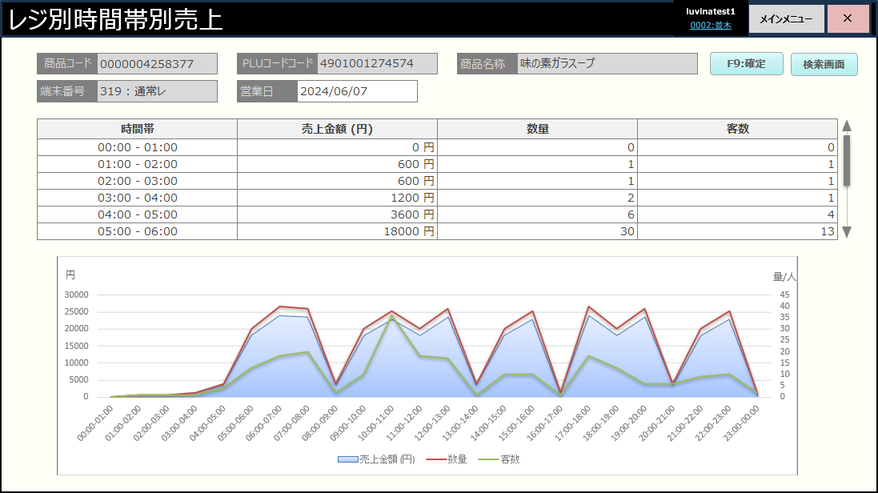
0

1
2
3
4
5
6
23

7
8
9
10

11
13
15
17

14
16
18
12

19

20
21
22

 | ■画面項目定義

 | 画面項目ID | 項目 |  | タイプ | I/O | 多言語 | 出力 |  |  |  |  |  |  |  |  | インプット |  |  |  |  | 備考
 |  |  |  |  |  |  | マッピングデータ |  |  |  | 初期値 |  | 表示コントロール | Control enable |  | 必須 | 数字 | 桁 | マッピングデータ
 |  |  |  |  |  |  | API名 | 項目 |  |  |  |  |  |  |  |  |  |  | API名 | 項目
 | 0 | 画面タイトル |  | テキスト | － | ● | － | － |  |  | レジ別単品別売上点検 |  | ー | － |  | － | ー | ー | － | ー | イベントID：SC3202-01
 | 1 | 商品コード（タイトル） |  | テキスト | － | ● |  |  |  |  | 商品コード |  | ー | ー |  | － | ー | ー | － | ー
 | 2 | 商品コード（値） |  | テキスト | O | － | － | － |  |  | － |  | ー | ー |  | ● | ー | ー | － | ー
 | 3 | PLUコード（タイトル） |  | テキスト | － | ● | － | － |  |  | PLUコード |  | ー | ー |  | － | ー | ー | － | ー
 | 4 | PLUコード（値） |  | テキスト | O | － | － | － |  |  | － |  | ー | ー |  | ● | － | ー | － | ー
 | 5 | 商品名称（値） |  | テキスト | － | ● | － | － |  |  | 商品名称 |  | ー | ー |  | － | － | ー | － | ー
 | 6 | 商品名称（タイトル） |  | テキスト | O | － | － | － |  |  | － |  | ー | ー |  | ● | ● | ー | － | ー
 | 7 | レジ番号（タイトル） |  | テキスト | － | ● | － | － |  |  | 端末番号 |  | ー | ー |  | － | － | ー | － | ー
 | 8 | レジ番号（値） |  | テキスト | O | － | － | － |  |  | － |  | ー | ー |  | － | － | ー | － | ー
 | 9 | 予約日（タイトル） |  | テキスト | － | ● | － | － |  |  | 営業日 |  | ー | ー |  | － | － | ー | － | ー
 | 10 | 予約日（値） |  | テキスト | O | － | － | － |  |  | － |  | ー | ー
 | 11 | 時間帯（列名） |  | テキスト | ー | － | － | － |  |  | 時間帯 |  | ー | ー |  | － | － | ー | － | ー
 | 12 | 時間帯（値） |  | テキスト | O | － | － | － |  |  | － |  | ー | ー |  | － | － | ー | － | ー | 形式：hh:mm - hh:mm 00:00～23:59の時間帯を表示する。
 | 13 | 売上金額（列名） |  | テキスト | － | ● | － | － |  |  | 売上金額 (円) |  | ー | ー |  | － | － | ー | － | ー
 | 14 | 売上金額（値） |  | テキスト | O | － | － | － |  |  |  |  | ー | ー |  | － | ー | ー | － | ー
 | 15 | 件数（列名） |  | テキスト | ー | ● | － | － |  |  | 数量 |  | ー | ー |  | － | ー | ー | － | ー
 | 16 | 件数（値） |  | テキスト | O | ● | － | － |  |  |  |  | ー | ー |  | － | ー | ー | － | ー
 | 17 | 客数（列名） |  | テキスト | O | － | － | － |  |  | 客数 |  | ー | ー |  | － | － | ー | － | ー
 | 18 | 客数（値） |  | テキスト | － | ● |  |  |  |  | 商品コード▼ |  | ー | ー |  | － | － | ー | － | ー
 | 19 | グラフ |  | ビュー | O | － | － | － |  |  | － |  | ー | ー |  | － | － | ー | － | ー
 | 20 | 売上金額 (円) |  | ビュー | － | ● | － | － |  |  | [売上金額 (円) |  | ー | ー |  | － | － | ー | － | ー
 | 21 | 数量 |  | ビュー | O | － | － | － |  |  | 数量 |  | ー | ー |  | － | － | ー | － | ー
 | 22 | 客数 |  | ビュー | － | ● | － | － |  |  | 客数 |  | ー | ー |  | － | － | ー | － | ー
 | 23 | 検索 |  | ボタン | I | ● | － | － |  |  | 検索 |  | ー | ー |  | － | － | ー | － | ー | イベントID：SC3202-02

